设备保养记录表单
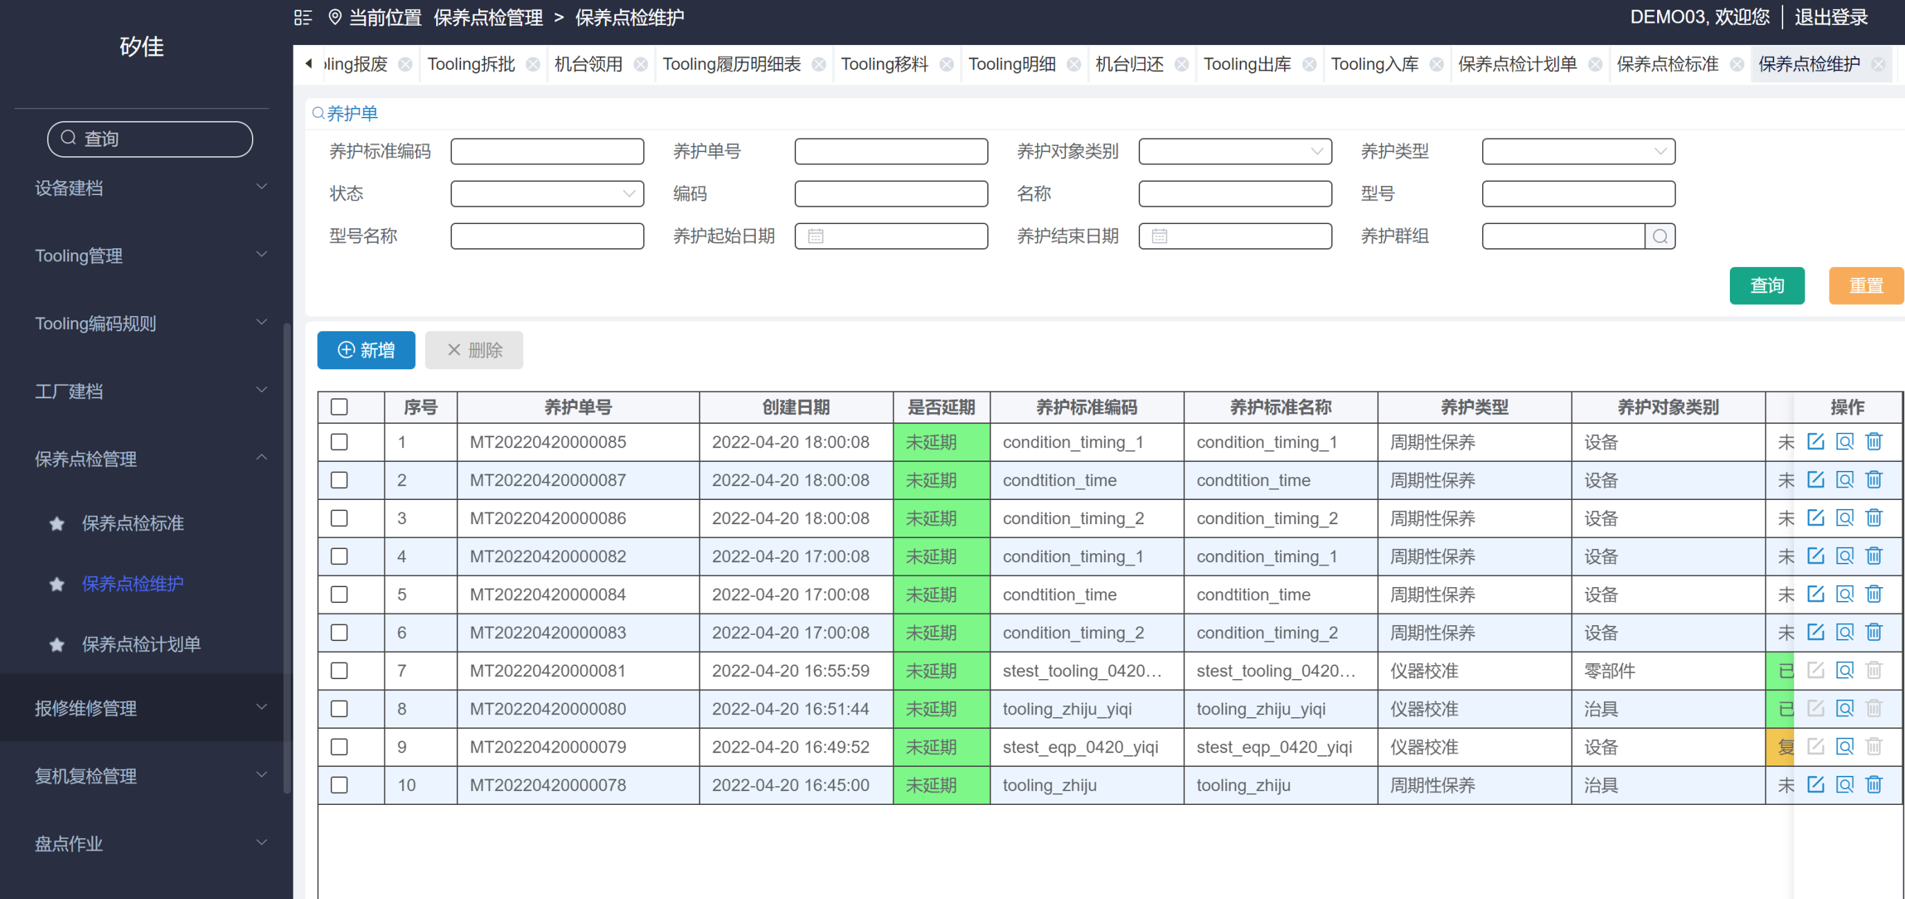
设备保养记录表单

取值：EMS 2.0 保养点检标准>养护标准和表格展示
支持导出功能

养护标准编码 |  |  | 养护对象类别 |  |  | 养护类型 |  |  |  | 养护单号

名称 |  |  | 编码 |  |  | 型号 |  |  |  | 型号名称

养护起始日期 |  |  | 养护结束日期 |  |  | 养护群组 |  |  |  | 状态 |  |  | 查询 | 重置

 |  |  |  |  |  |  | all
序号 | 养护单号 | 是否延期 | 养护标准编码 | 养护标准名称 | 养护类型 | 养护对象类别 | 名称 | 编码 | 型号 | 单据状态 | 标准时长 | 是否延期 | 预计开始时间 | 预计结束时间 | 实际开始时间 | 实际结束时间 | 实际保养时长 | 保养人 | 保养结果 | 开单人 | 开单时间 | 工厂
 |  |  |  |  | 周期性 | 设备 |  | AEHIA1

设备维修记录表
设备维修记录表
 |  |  |  |  |  |  |  | 维修类别、原因、停机时长、故障率、机台、时间可选、
取值：EMS 2.0 待维修保修单> 维修查询+表格展示内容
支持导出功能 |  |  |  |  |  |  |  | 故障率=（设备维修复机时间-设备报修时间）总和/筛选时间总时间
停机时长：取值复机时间-报修时间 |  |  |  |  |  |  |  | 故障次数：取该设备筛选时间段内保修次数

维修类别 |  |  | 原因 |  |  | 设备编码 |  |  | 设备名称 |  |  | 故障等级

单据起始日期 |  |  | 单据结束时间 |  |  | 停机时长 |  |  | 故障率 |  |  | 查询 | 重置

报修单号 | 维修类别 | 名称 | 编码 | 型号 | 原因 | 紧急程度 | 状态 | 维修人 | 维修开始时间 | 维修结束时间 | 维修时长 | 停机时长 | 故障率 | 故障次数 | 维修部门 | 报修人 | 报修时间 | 报修部门

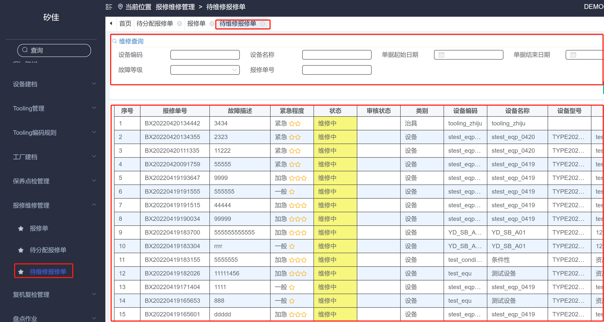

停机时长
故障率
停机时长
停机时长

停机时长
故障率
故障次数

借机管理
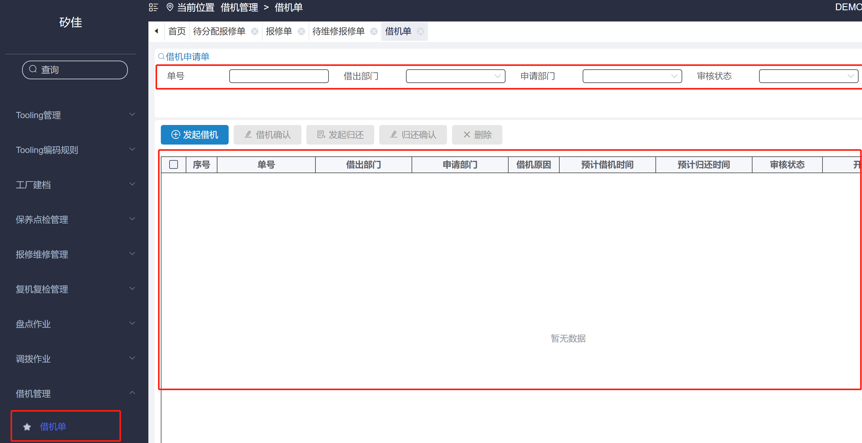
设备借机记录表

取值：EMS 2.0 借机管理
支持导出功能

借出部门 |  |  | 申请部门 |  |  |  | 实际借机时间 |  | 至 |  |  | 单号 |  | 查询 | 重置

序号 | 设备名称 | 设备编号 | 借出部门 | 申请部门 | 借机人 | 借机原因 | 借机状态 | 预计借机时间 | 预计归还时间 | 实际借机时间 | 实际归还时间 | 开单时间 | 借机单号

Tooling借出归还记录表
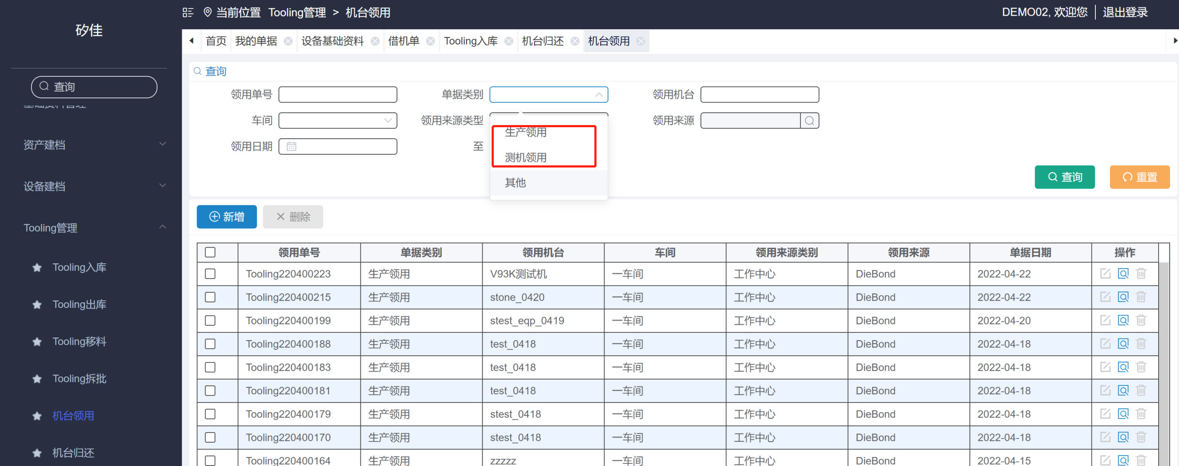
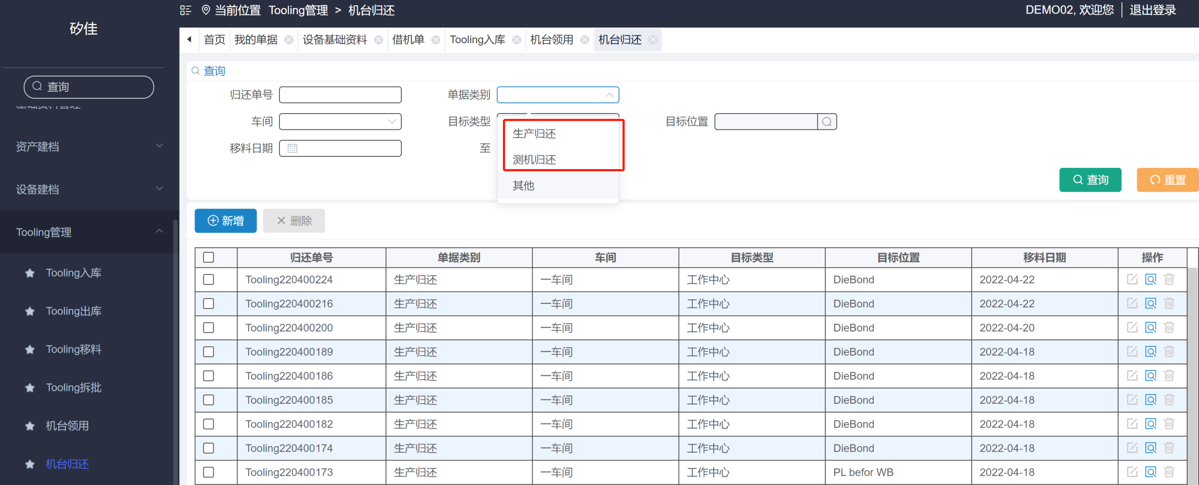
Tooling借出归还记录表
单据类型取值：
EMS 2.0 TOOLING 管理中（Tooling入库单据类型为：借用归还入库/ 机台领用单据类型为：生产领用、测机领用）
（Tooling 出库 单据类型为：借出/机台归还单据类型为：生产归还、测机归还）

支持导出功能

单据类别 |  |  | 车间 |  |  | 仓库 |  |  | 领用机台

tooling 序列号 |  |  | 单据交期 |  |  | 至 |  |  | 领用来源类别 |  |  |  |  |  |  |  |  | 查询 | 重置
 |  |  | 改为：单据日期

 |  |  |  |  |  |  |  |  |  | 确认入库、出库按钮是否有记录
序号 | tooling 序列号 | 名称 | tooling 料号 | 规格型号 | 是否为单件管理 | 数量 | 单据类型 | 描述 | 单据日期 | 确认人 | 领用地 | 目的地 | 车间 | 仓库 | 储位 | 单位 | 类别 | 分类 | tooling 性质 | 单号
 |  |  |  |  |  |  | 借出 |  |  |  | 车间、仓库、储位 | 车间、仓库、储位
 |  |  |  |  |  |  | 借用归还入库 |  |  |  | 车间、仓库、储位 | 车间、仓库、储位
 |  |  |  |  |  |  | 生产领用 |  |  |  | 车间、仓库、储位 | 机台
 |  |  |  |  |  |  | 测机领用 |  |  |  | 车间、仓库、储位 | 机台
 |  |  |  |  |  |  | 生产归还 |  |  |  | 机台 | 车间、仓库、储位
 |  |  |  |  |  |  | 测机归还 |  |  |  | 机台 | 车间、仓库、储位

其他需求
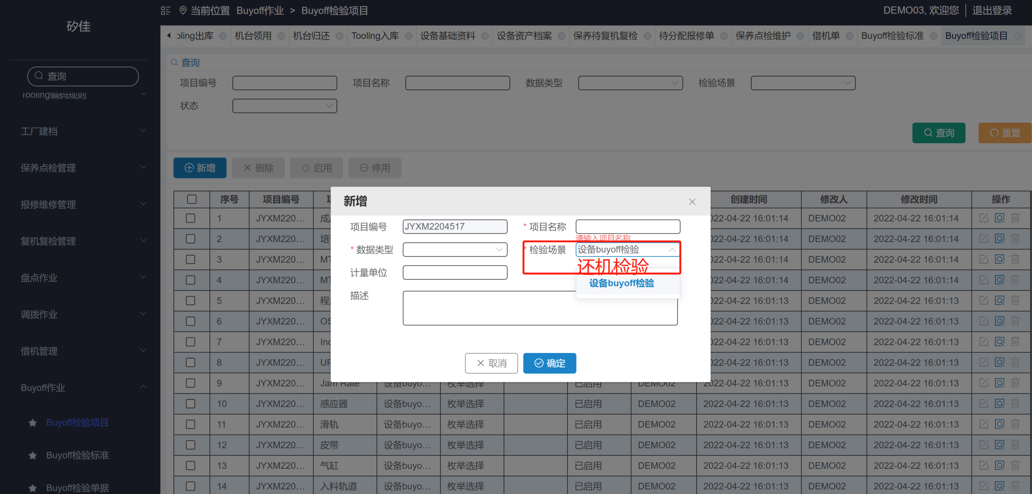
 | 还机检验需求新增页面如下：

1 | buyoff 检验项目，新增时=检验场景：加还机检验

设备信息
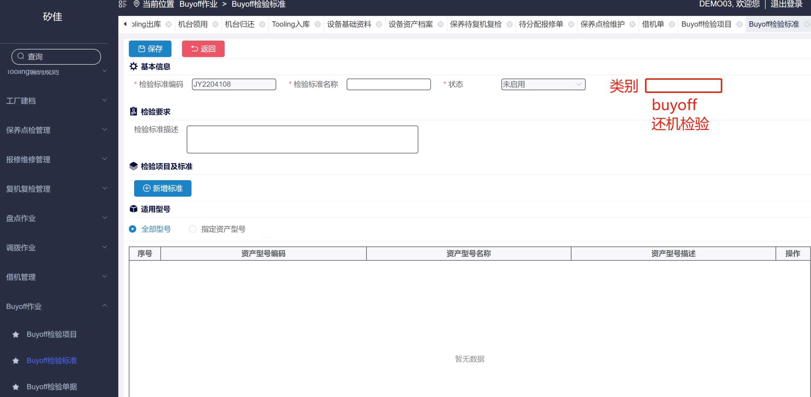

2 | buyoff 检验标准页面展示：新增类别（下拉选框）
 | 适用型号下面 新增type页：设备信息
 | 当类别选buyoff 时，展示全部型号 和指定资产型号，设备信息隐藏
 | 当类别选还机检验时，展示设备信息 其他隐藏

 | 设备信息展示：
 | 序号、设备编码、设备名称、描述、操作
设备信息

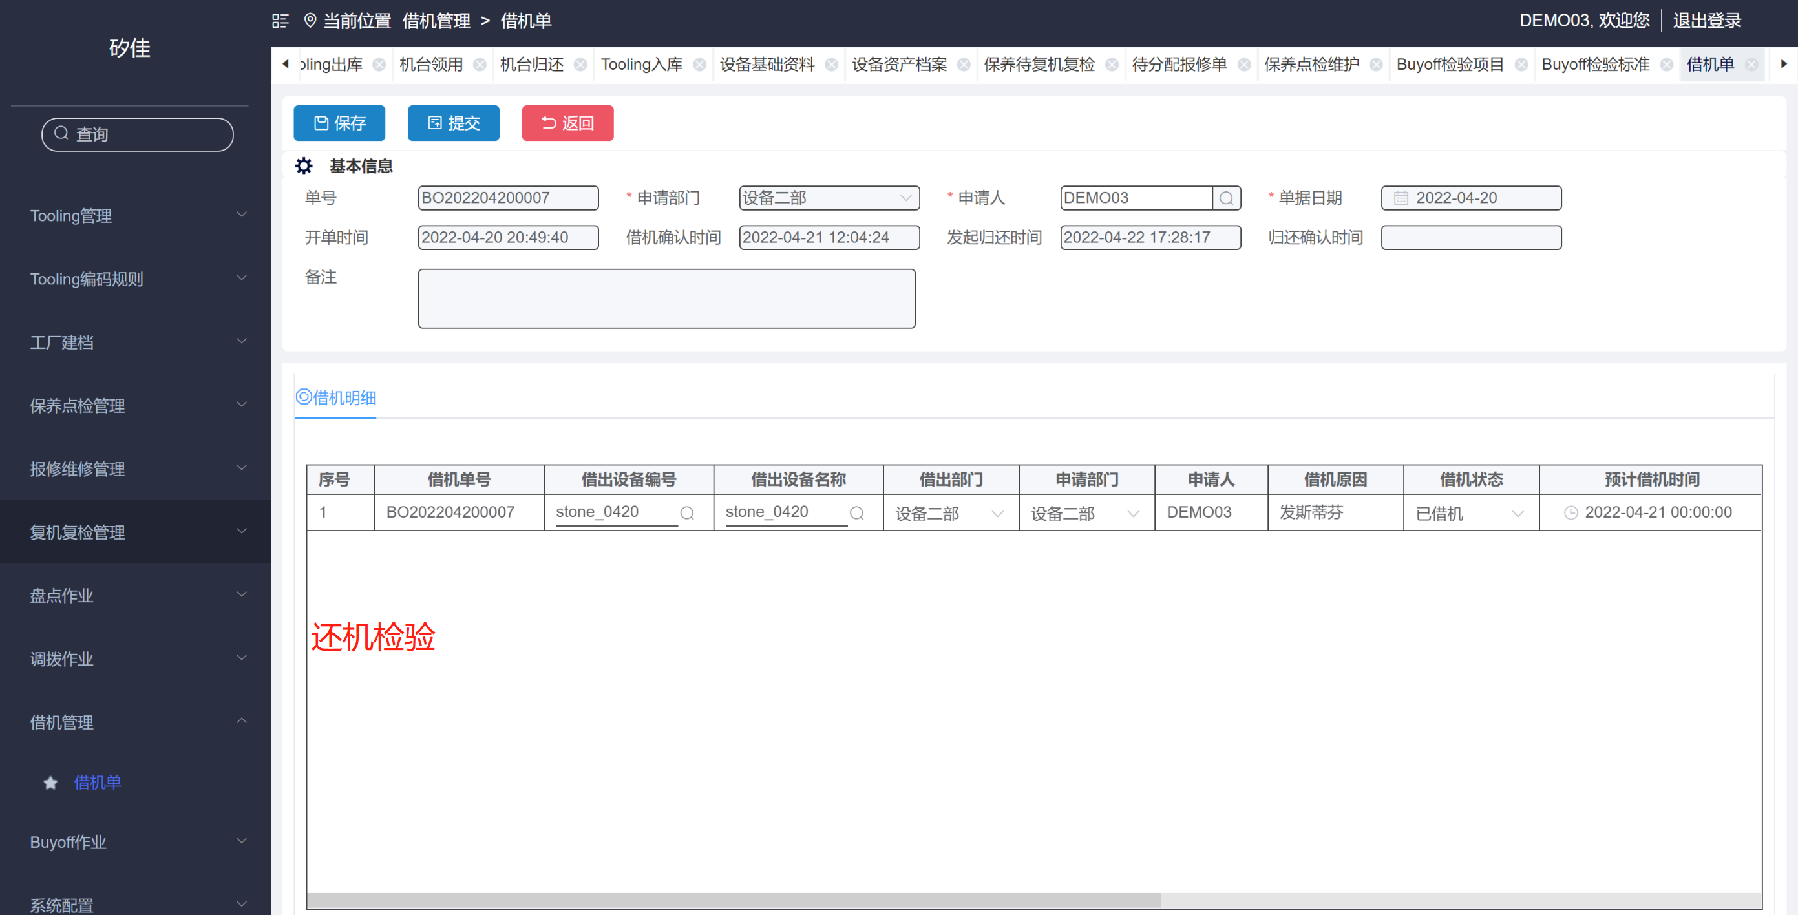
3 | 借机管理借机单，新增还机检验

 | 表格明细 如下 | 序号 | 项目内容 | 检验结果 | 描述 | 确认人 | 确认时间

